상품제안서
인켈 ARIA 15W 고속무선충전 블루투스스피커 라디오시계 | 상품코드: S40187

 |  |  |  |  |  |  | 02-713-8555 | www.synergygift.co.kr
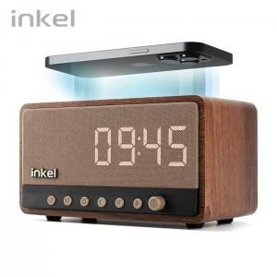

【상세/제작정보】 | <p><span style="font-size: 14pt;">※ 30개 미만 구매 진행 가능합니다.</span></p>

【인쇄/포장옵션】 | 실크, 풀칼라 / 포장지포장

【공급단가】 | 수량 | 10~ | 50~ | 100~ | 300~ | 500~
*VAT별도 | 단가 | 48,100원 | 43,700원 | 42,600원 | 41,500원 | 40,700원

【상품 URL】 | https://www.synergygift.co.kr:443/src/goods_detail.php?gdno=40187

